API
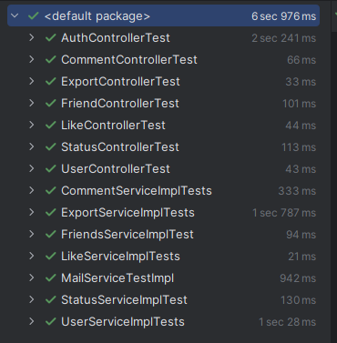
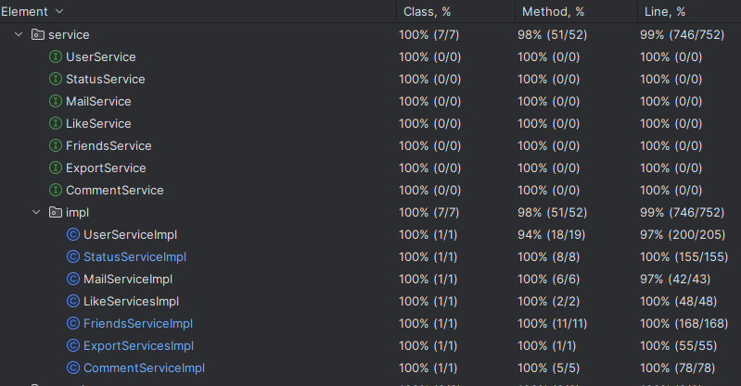
1. Các API Controller

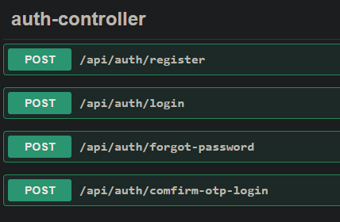

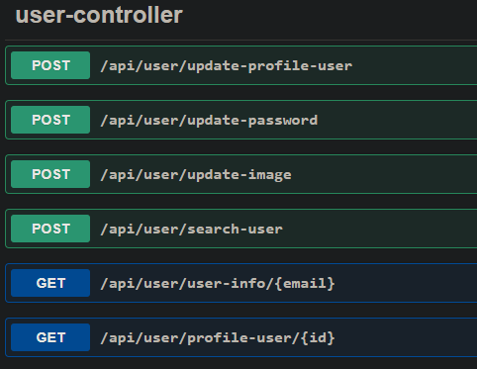

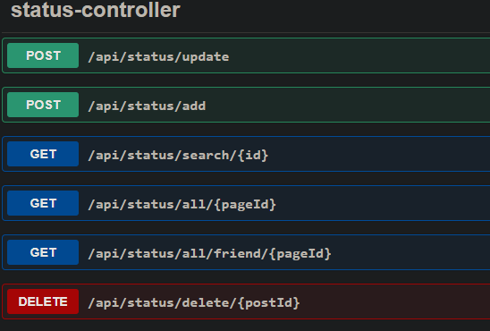

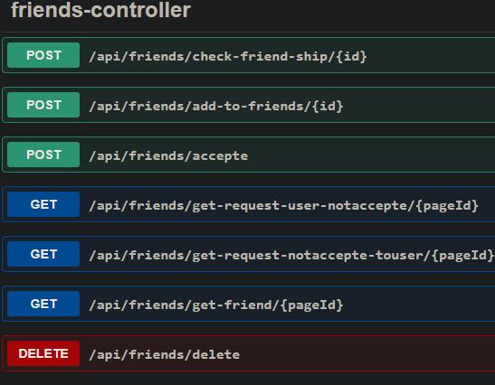

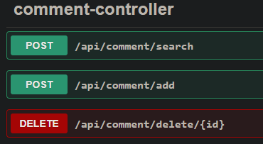

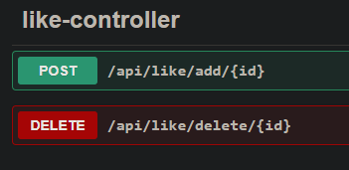

2. Test API controller, service

FontEnd
Login

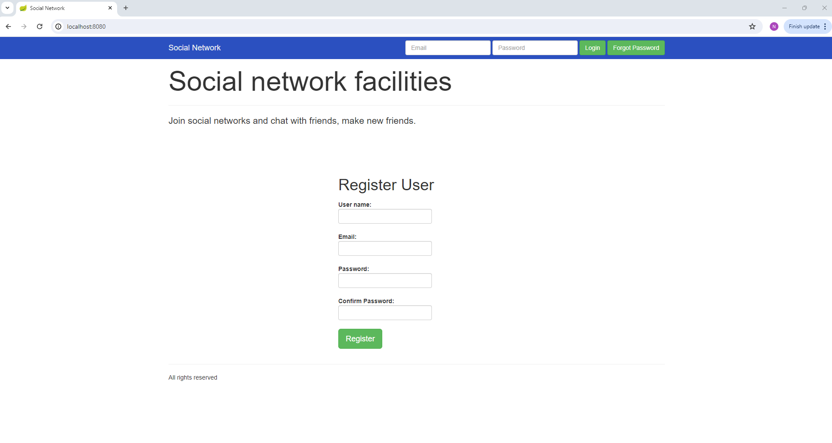
Thực hiện login hoặc forgot password

Thực hiện đăng kí user mới

Comfirm OTP login

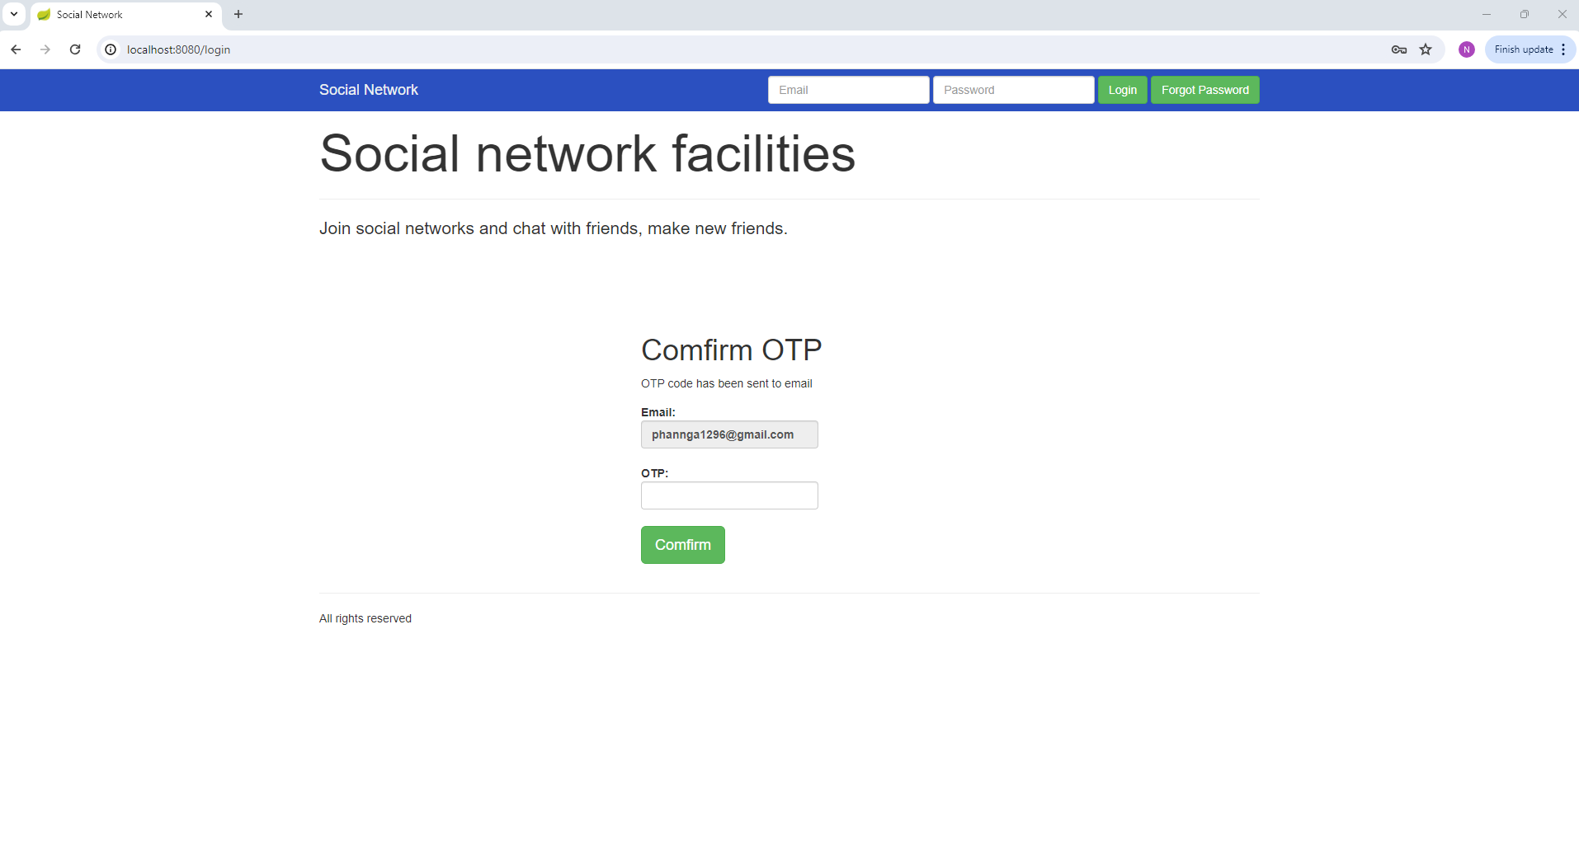

Comfirm otp, nhập mã otp được gửi về mail

User profile
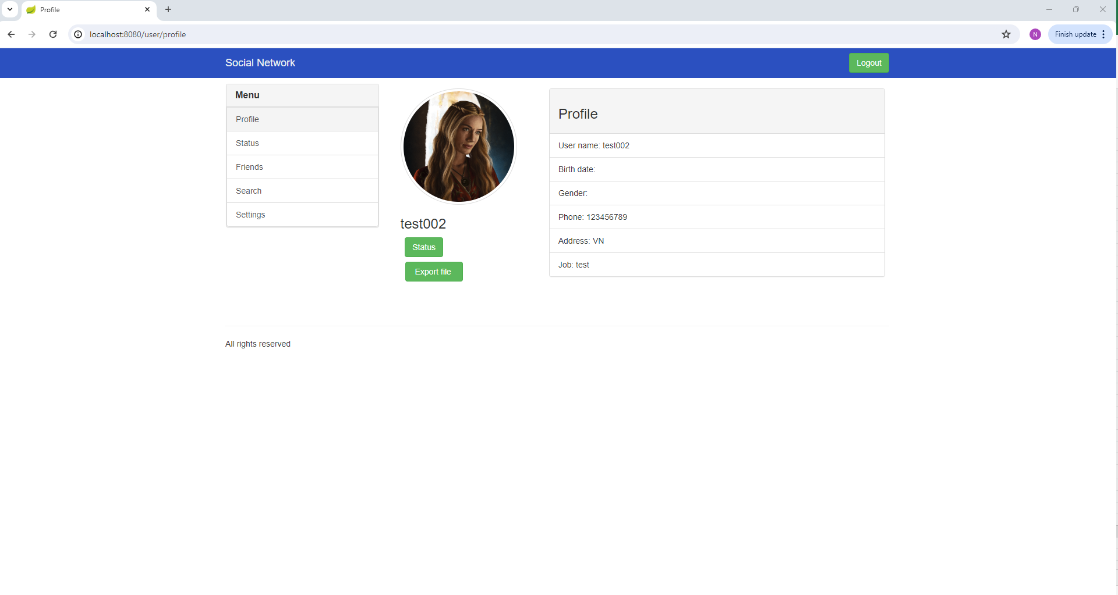

Thông tin user

Click button , di chuyển đến trang status của user

Menu chức năng:
Status: status của friend user gần nhất
Friends: thông tin friend user
Search: search user
Setting: update thông tin user

Click button , export file báo cáo

Status of User
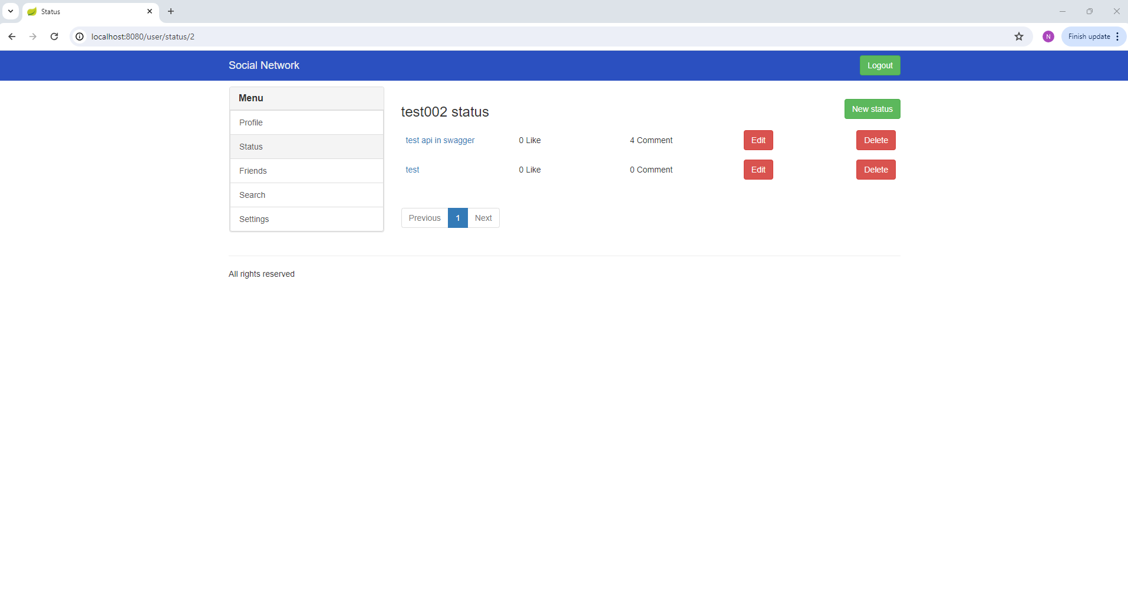

Di chuyển đến màn hình tạo status mới

Xóa status
Edit status
Click vào title của status sẽ hiển thị thông tin chi tiết của status
List status của user

Status of friend user
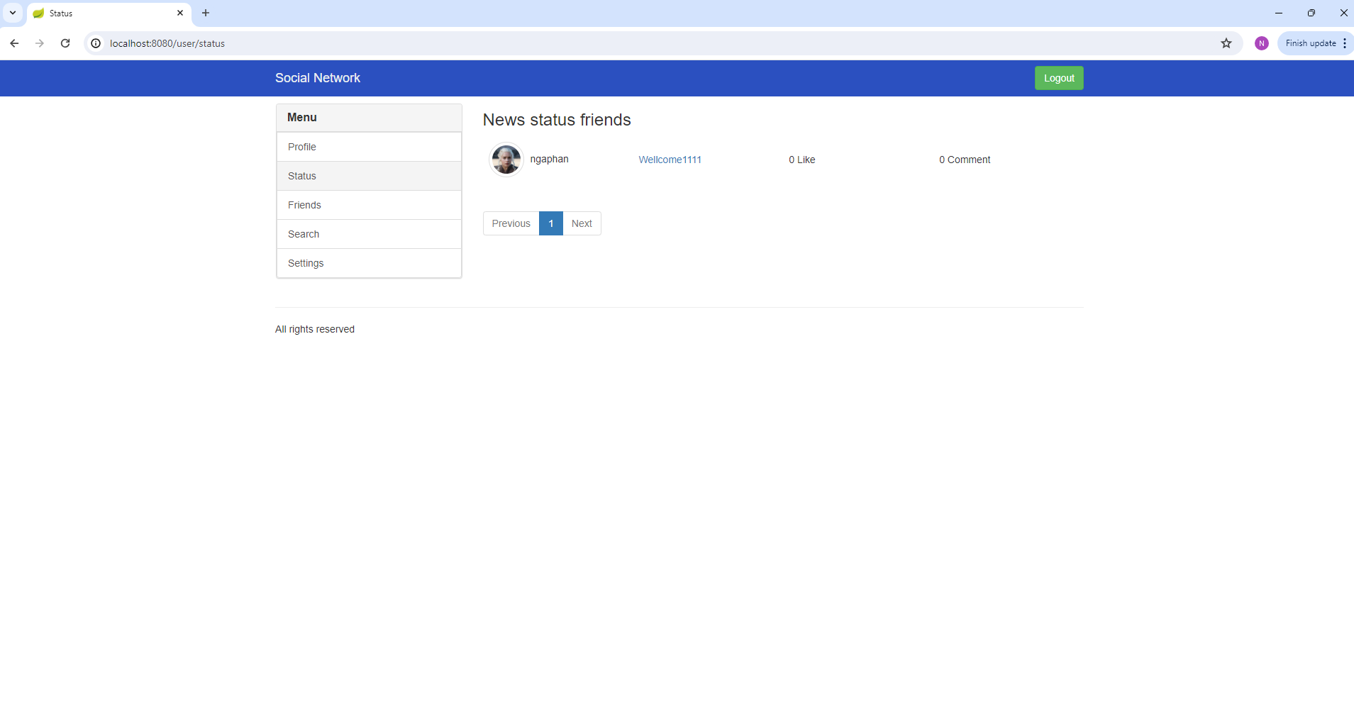

Click title status hiển thị thông tin chi tiết status

Click vào avata di chuyển đến màn hình thông tin chi tiết user
List status friend user

Status Info

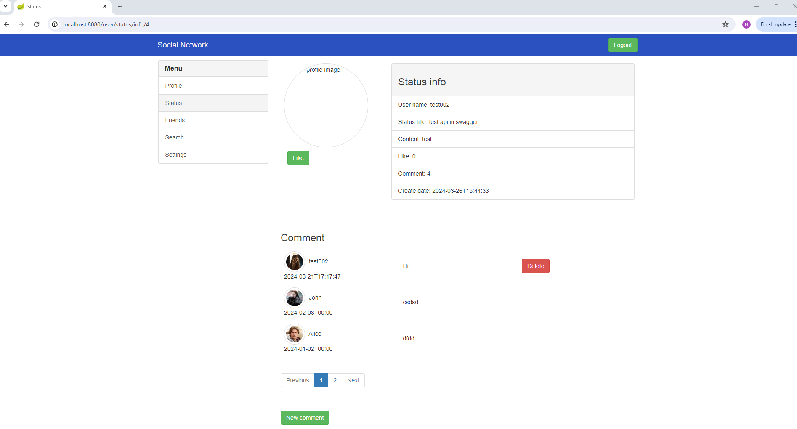

Thông tin chi tiết của status

Like status

Xóa comment
Click avata để chuyển đến trang profile của user

Thông tin comment của status

add 1 comment mới

Status of friend user

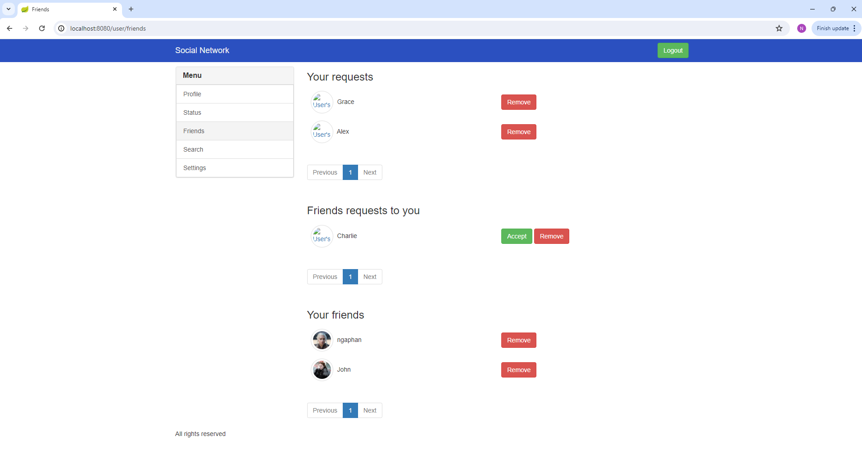

Thông tin lời mời kết bạn user gửi đi

Xóa request

Accepte

Thông tin lời mời kết bạn user nhận đượci

Xóa request

Thông friend user

Xóa friend

Search

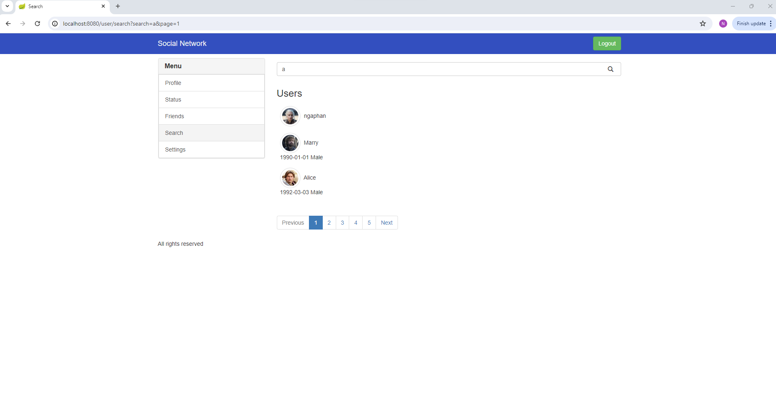
Điều kiện search

Click button search

list user kết quả search

User Info

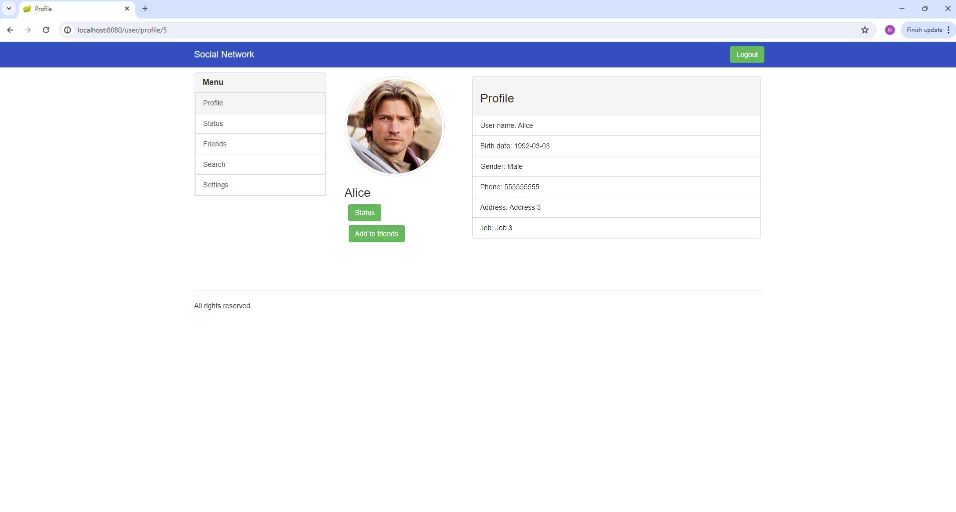

List status của user này
Gửi lời mời kết bạn tới user này

Setting

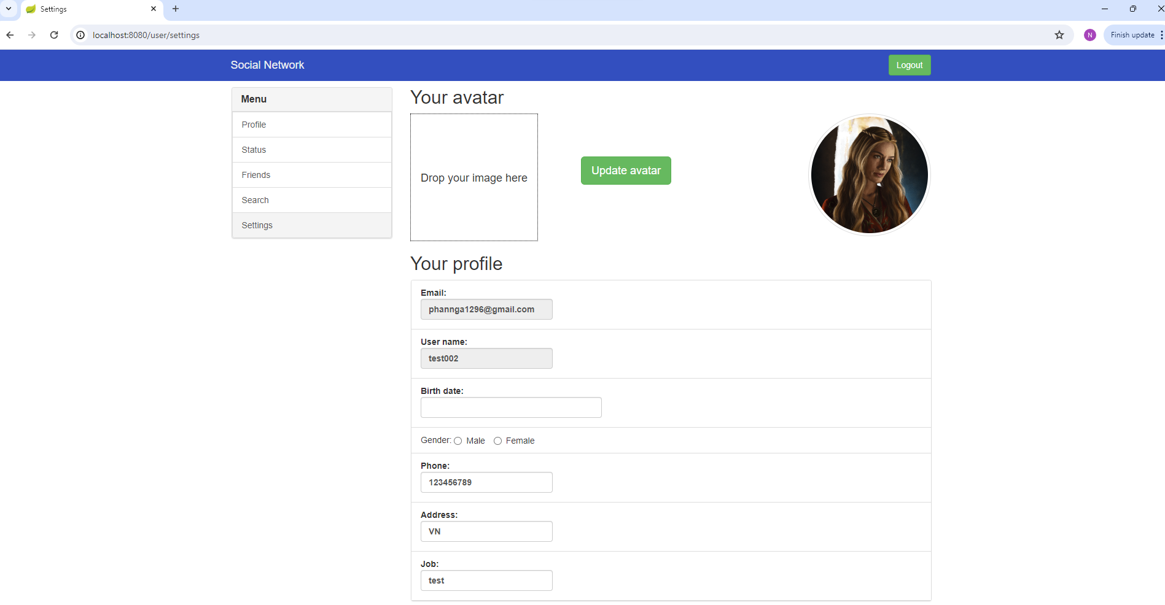

Update avata

Update thông tin user

Đổi password

